Hoja1
Cálculo de Emisiones de CO2 para vuelos

Clase: ICAO (International Civil Aviation Organization) toma a la clase Económica como un factor multiplicativo de 1 y a Business y Primera Clase como un factor de 2.
Datos que el Usuario debe introducir: | Factores a tomar en cuenta: |  | Otra fórmula de cálculo (planteada por ICAO)
1. Nombre
2. Correo
3. Tipo de viaje: Ida y vuelta o solo ida
4. Clase: Economy, Bussiness, First Class
Esta fórmula incluye más factores, como el número de asientos en promedio del avión si se considerara que todos fueran de clase económica, y dos factores relacionados al pasajero y la carga y correspondencia que lleva consigo el avión, lo cual permite restar la emisiones que emite esto último y así solo asignar las emisiones correspondientes al viaje de la persona.
Para más detalles, revisar el documento de word adjunto en el correo o el documento en https://www.icao.int/environmental-protection/CarbonOffset/Documents/Methodology%20ICAO%20Carbon%20Calculator_v11-2018.pdf
5. Número de pasajeros
6. Origen: Ubicación de origen del pasajero, ciudad y aeropuerto
ICAO aplica un factor de corrección al cálculo de la distancia entre aeropuertos, que es el siguiente:
7. Término: Ubicación de destino del pajero, ciudad y aeropuerto

Se sugiere que el Usuario ingrese nombre o sigla del Aeropuerto o ciudad (mientras ingresa el nombre del aeropuerto o la ciudad que aparezca una lista desplegable para que este elija el nombre correcto del aeropuerto)
 |  |  | Fórmula ICAO:
 |  |  | CO2 por pasajero= | 419.05914444
Esto lo hacen porque así se puede tomar en cuenta cualquier incoveniente que implique volar más distancia, como por ejemplo por tráfico aéreo o por condiciones climáticas.
 |  |  | Constante que representa el número de toneladas de CO2 emitidas al quemar una tonelada de combustible | 3.16
 |  |  | Cantidad de Combustible quemado | 54436.3 | Ejemplo | Viaje entre Norte América y Sudamérica | SCL hacia LAX | IDA
 |  |  | Pax-to-freight factor | 0.7727 | Ejemplo | Viaje entre Norte América y Sudamérica | SCL hacia LAX | IDA
 |  |  | Multiplicación | 42062.9290
 |  |  | Pax load factor | 0.826 | Ejemplo | Viaje entre Norte América y Sudamérica | SCL hacia LAX | IDA
 |  | **** | Número de asientos clase Económica | 384 | Ejemplo | Viaje entre Norte América y Sudamérica | SCL hacia LAX | IDA
 |  |  | Multiplicación | 317.184
Si el viaje fuera de IDA y Vuelta se multiplicaría por 2.
Si el viaje fuera en clase Business o Primera Clase se multiplicaría por 2.
El cálculo CO2 por pasajero se multiplica por el número de pasajeros.
**** Este ítem es el más complejo puesto que no se entrega la información directamente. ICAO indica que rescató los diseños de la organización de los asientos según cada empresa manufacturera de aviones, e hizo el cálculo de cuántos asientos de clase económica cabrían en esa superficie. Esto lo hace para cada tipo de avión equivalente (que menciona en su documento).

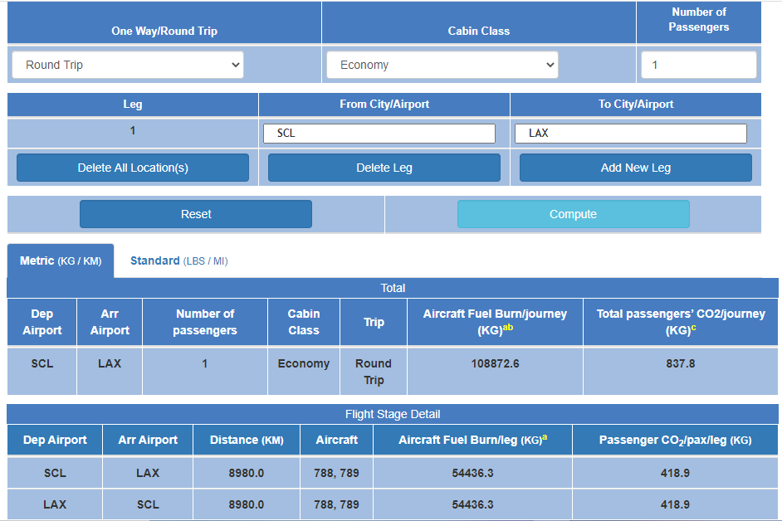

 |  |  |  |  |  |  |  |  | TOTAL IDA Y VUELTA

 |  |  |  |  |  |  |  |  | IDA

 |  |  |  |  |  |  |  |  | VUELTA

